StateTrans
 |  | A1 | A2 | A3 | A4 | A5 | A6
 |  | Elem hozzáadása | Elem törlése | Vásárlás befejezése | Kosár jóváhagyása | Visszaugrás a vásárláshoz | Fizetés
S1 | Üres kosár | S2
S2 | Nem üres a kosár | S2 | S1;S2 | S3
S3 | Lista és Teljes összeg |  |  |  | S4 | S2
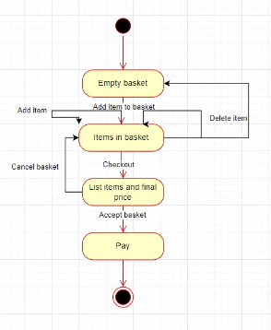
S4 | Fizetési rendszer |  |  |  |  |  | END
S5
S6
S7
S8
S9

